Casos de Uso
Gestionar Usuarios
Administrador
Bibliotecario
Autenticarse en el sistema
Administrador
Bibliotecario
Maestro
Estudiante
Colaborador
Sprint | Diagrama | Nombre | Actores | Precondiciones | Narrativa (Flújo Básico) | Flujos Alternos | Post-Condiciones
0 |  | Gestionar Usuarios | Administrador, (puede asistir Bibliotecario para creación) | El administrador está autenticado y con permisos suficientes. Sistema operativo y base de datos disponibles. | 1. Administrador accede al módulo “Gestión de usuarios”. 2. Selecciona acción: Crear / Editar / Desactivar / Eliminar. 3. Ingresa o modifica los datos requeridos (nombre, correo, rol, matrícula/id). 4. El sistema valida formato y reglas (correo único, contraseña segura). 5. El sistema persiste los cambios y confirma operación. 6. El sistema registra la acción en bitácora (audit log). | A1: Datos incompletos: el sistema marca campos obligatorios y no permite guardar. A2: Correo/ID duplicado: el sistema notifica duplicidad y ofrece buscar registro existente. A3: Error de base de datos: el sistema muestra mensaje de fallo y sugiere reintentar. | Usuario creado/actualizado/desactivado/eliminado según la acción; bitácora registrada.
 |  | Autenticarse en el Sistema | Estudiante, Maestro, Bibliotecario, Administrador, Colaborador | Usuario registrado con credenciales válidas. Servicio de autenticación disponible. | 1. Usuario abre pantalla de login. 2. Ingresa correo/usuario y contraseña. 3. Presiona “Iniciar sesión”. 4. El sistema valida credenciales y estado de la cuenta. 5. Si es válido, inicia sesión y carga rol/permiso correspondiente. 6. El sistema registra hora de login. | A1: Credenciales inválidas: mostrar mensaje de error; permitir reintento. A2: Cuenta bloqueada: mostrar mensaje con causa (multas/administración). A3: Olvido contraseña: flujo de recuperación (enviar correo con enlace) | Sesión iniciada o acceso denegado según resultado.
1 | 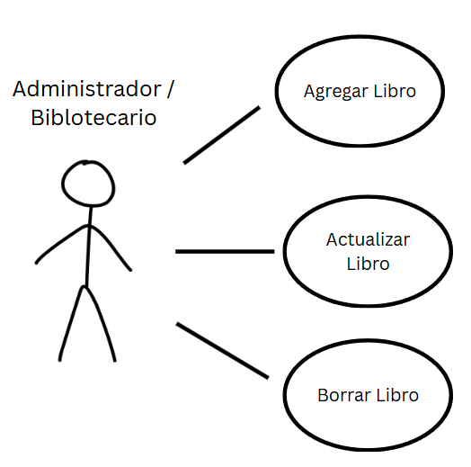 | Agregar Libro | Administrador, Bibliotecario | Usuario autenticado con permisos. Catálogo disponible. | 1. Actor selecciona “Agregar libro”. 2. Completa campos: título, autor(es), ISBN, editorial, año, categoría, número de copias, ubicación física, sinopsis, status (Disponible, Colección, Reserva, No Disponible). 3. Presiona “Guardar”. 4. Sistema valida datos (ISBN formato, campos obligatorios). 5. Sistema crea registro bibliográfico y, si aplica, crea ejemplares físicos con códigos internos. 6. Confirmación y registro en inventario. | A1: ISBN ya existente: sistema ofrece vincular como nuevo ejemplar o cancelar. A2: Campos inválidos: destaca errores y no guarda. | Registro del libro creado; inventario actualizado.
 |  | Actualizar Libro | Administrador, Bibliotecario | Libro existente en catálogo. Usuario con permisos. | 1. Actor busca el libro por título/ISBN/ID. 2. Selecciona “Editar”. 3. Modifica campos necesarios. 4. Presiona “Guardar cambios”. 5. Sistema valida y actualiza registro. 6. Sistema registra modificación en historial. | A1: Libro no encontrado: opción de creación o nueva búsqueda. A2: Conflicto de edición (otro usuario editando): mostrar advertencia. | Registro actualizado; historial de cambios guardado.
 |  | Borrar Libro | Administrador, Bibliotecario | Libro existe y no tiene préstamos activos para los ejemplares a borrar. Usuario con permisos. | 1. Actor busca el libro/ejemplar. 2. Selecciona “Eliminar”. 3. Sistema solicita confirmación (modal). 4. Actor confirma. 5. Sistema verifica que no haya préstamos ni dependencias. 6. Sistema marca como inactivo y registra acción. | A1: Préstamo activo: no permite eliminar; muestra lista de préstamos. | Registro marcado como inactivo; cambios registrados.
 |  | Consultar Catálogo | Administrador, Bibliotecario | Sistema y catálogo disponibles. | 1. Usuario abre módulo “Catálogo”. 2. Ingresa criterios (palabras clave, filtros por categoría/ubicación). 3. Sistema devuelve resultados paginados ordenables. 4. Usuario selecciona un resultado para ver detalle (estado, ejemplares, disponibilidad). 5. Sistema muestra disponibilidad y opciones (reservar, solicitar préstamo, ver localización, imprimir listado). | A1: No hay resultados: mostrar sugerencias y posibilidad de búsqueda avanzada. A2: Error de consulta: invitar a reintentar. | Resultado mostrado exitosamente.
Buscar libro
Administrador
Bibliotecario
Maestro
Estudiante
Colaborador
2 |  | Buscar Libro | Estudiante, Maestro, Administrador, Colaborador, Bibliotecario | Catalogo disponibles | 1. Usuario se mete a buscar 2. Escribe el libro que gusta buscar 3. Le da click a "Buscar" para ver si esta disponible 4. Busca en los resultados si el libro que quiere buscar esta en la biblioteca | A1: No hay resultados, mostrar sugerencias A2: El usuario encuentra el libro que gusta buscar | Resultado mostrado exitosamente.
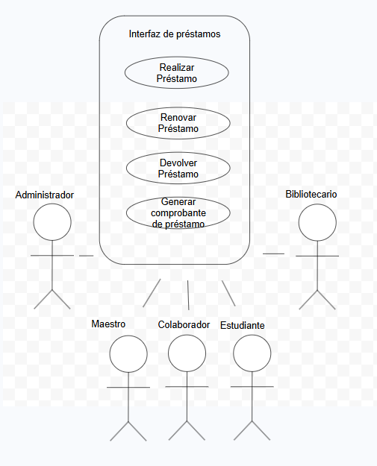
3 |  | Realizar Préstamo | Estudiante, Maestro, Administrador, Colaborador | 1. Usuario autenticado. 2. Ejemplar disponible en catálogo. 3. Sin multas pendientes ni límite de préstamos alcanzado. 4. Validación con Servicios Escolares, Tesorería y Dirección Académica exitosa. | 1. Usuario busca el libro en el catálogo. 2. Selecciona el ejemplar y presiona 'Solicitar Préstamo'. 3. Sistema consulta a Tesorería, Servicios Escolares y Dirección Académica. 4. Sistema verifica disponibilidad. 5. Sistema registra el préstamo con fecha de vencimiento. 6. Inventario actualizado: ejemplar marcado como prestado. 7. Sistema genera comprobante de préstamo. | A1: Usuario con multas activas — bloquea operación y muestra monto pendiente. A2: Sin ejemplares disponibles — ofrece lista de espera. A3: Validación externa rechazada — notifica motivo y cancela. A4: Límite de préstamos alcanzado — informa al usuario. | Préstamo registrado con fecha límite. Inventario actualizado. Comprobante generado.
 |  | Renovar Préstamo | Estudiante, Maestro, Administrador, Colaborador | 1. Usuario autenticado. 2. Préstamo activo y no vencido. 3. Libro sin lista de espera. 4. Sin multas pendientes. | 1. Usuario accede a 'Mis Préstamos'. 2. Selecciona el préstamo a renovar. 3. Presiona 'Renovar Préstamo'. 4. Sistema verifica que no haya lista de espera. 5. Sistema extiende la fecha de vencimiento según política. 6. Sistema notifica al usuario la nueva fecha límite. | A1: Préstamo vencido — redirige al flujo de devolución con multa. A2: Libro en lista de espera — no permite renovación. A3: Máximo de renovaciones alcanzado — solicita devolución. A4: Multa pendiente — bloquea renovación. | Fecha de vencimiento extendida. Notificación enviada. Registro actualizado.
 |  | Generar Comprobante de Préstamo | Estudiante, Maestro, Bibliotecario, Administrador, Colaborador | 1. Préstamo registrado en el sistema. 2. Sistema de generación de comprobantes operativo. | 1. Sistema genera automáticamente el comprobante al registrar el préstamo. 2. Comprobante incluye: datos del usuario, libro, ejemplar, fechas. 3. Usuario selecciona canal: impresión, correo electrónico o WhatsApp. 4. Sistema procesa y entrega el comprobante. 5. Se registra la entrega en el historial. | A1: Error al enviar por correo — ofrece reintentar o cambiar canal. A2: Error al enviar por WhatsApp — ofrece reintentar o cambiar canal. A3: Solicitud manual — usuario descarga desde 'Mis Préstamos'. | Comprobante entregado por canal seleccionado. Registro de emisión guardado.
 |  | Devolver Préstamo | Estudiante, Maestro, Administrador, Colaborador | 1. Préstamo activo registrado en el sistema. 2. Usuario autenticado con el préstamo a su nombre. | 1. Usuario accede a 'Mis Préstamos' y selecciona el préstamo. 2. Presiona 'Registrar Devolución'. 3. Sistema calcula si existe retraso. 4. Si no hay retraso, registra devolución y libera el ejemplar. 5. Inventario actualizado: ejemplar disponible. 6. Sistema emite comprobante de devolución. 7. Notifica a Tesorería si aplica cargo. | A1: Devolución tardía — calcula multa y notifica a Tesorería. A2: Ejemplar con daño — genera reporte y cargo adicional. A3: Usuario en lista de espera — notifica al siguiente en cola. | Préstamo cerrado. Ejemplar disponible en inventario. Multa generada si aplica. Comprobante emitido.
 |  | Reportar Libro como Perdido | Estudiante, Maestro, Bibliotecario, Administrador, Colaborador | 1. Préstamo activo del libro a reportar. 2. Usuario autenticado. | 1. Usuario accede a 'Mis Préstamos' y selecciona el préstamo activo. 2. Selecciona 'Reportar Pérdida'. 3. Sistema solicita confirmación. 4. Usuario confirma. 5. Sistema registra ejemplar como perdido y cierra el préstamo. 6. Sistema calcula cargo de reposición y lo envía a Tesorería. 7. Notificación al Bibliotecario/Administrador para actualizar inventario. | A1: Libro encontrado después — Administrador puede revertir el reporte. A2: Error con Tesorería — guarda cargo pendiente para reintentar. | Préstamo cerrado. Ejemplar marcado como perdido. Cargo de reposición enviado a Tesorería. Inventario actualizado.
 | 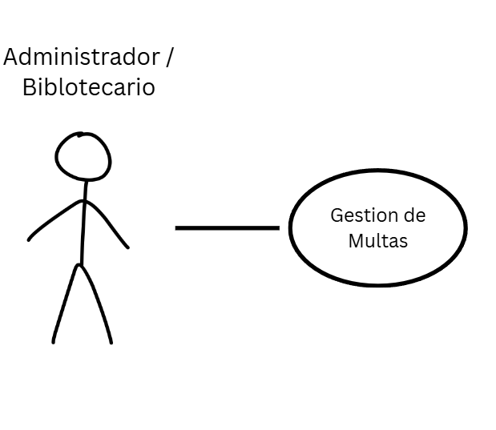 | Gestión de Multas | Bibliotecario, Administrador | 1. Multa registrada en el sistema. 2. Usuario autenticado con permisos de gestión de multas. 3. Servicio de comunicación con Tesorería disponible. | 1. Bibliotecario/Administrador accede a 'Gestión de Multas'. 2. Consulta lista de multas activas filtrando por usuario, fecha o monto. 3. Selecciona multa para ver detalle (motivo, días de retraso, monto). 4. Actualiza estado: pendiente, pagada o condonada. 5. Sistema comunica cambios a Tesorería. 6. Sistema registra acción en bitácora. | A1: Multa pagada reportada por Tesorería — sistema actualiza estado automáticamente. A2: Condonación — requiere confirmación del Administrador y justificación. A3: Error con Tesorería — registra intento y reintenta. | Estado de multa actualizado. Tesorería notificada. Restricciones del usuario ajustadas según estado.

